TOP
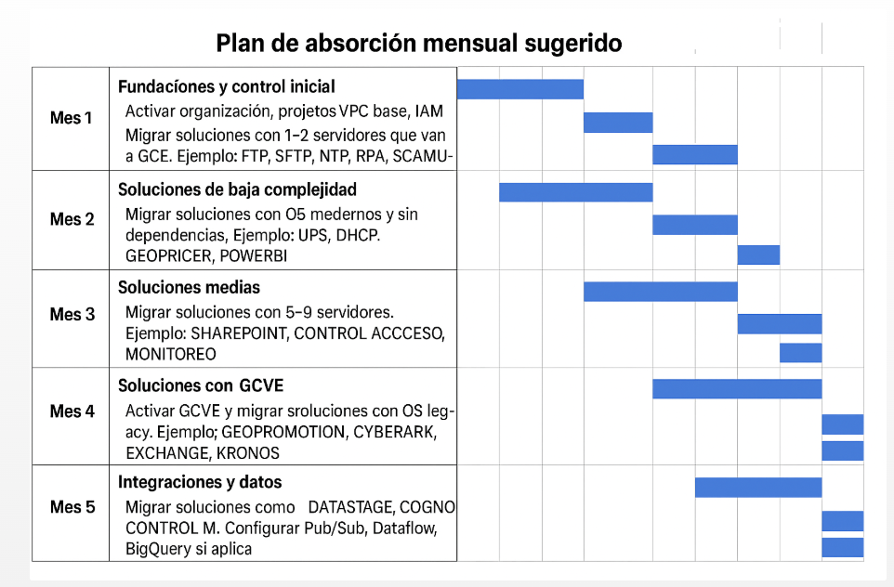
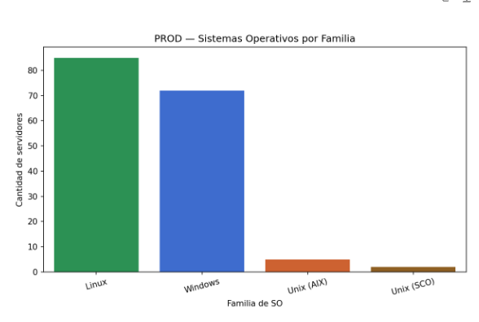
# | Solución | Score | Servidores | Ambientes | Filas con IP pública | Filas con múltiples IPs | Principales drivers
1 | CYBERARK | 115 | 15 | 2 | 0 | 0 | CyberArk, DMZ, Segmento Seguridad TI
2 | Geocom – Giftcard | 44 | 21 | 1 | 0 | 0 | Gateway (alto nº de endpoints/tiendas)
3 | POS VIRTUAL | 35 | 7 | 1 | 0 | 0 | POS Virtual (tiendas, múltiples integraciones)
4 | RPA | 35 | 14 | 4 | 0 | 0 | DMZ (algunas instancias)
5 | GEOPROMOTION | 34 | 13 | 3 | 0 | 0 | Escala (muchos servidores y ambientes)
6 | EXCHANGE | 33 | 3 | 1 | 0 | 2 | Exchange, ADConnect/Entra, multi‑IP por servidor
7 | Domain controller | 27 | 5 | 1 | 1 | 0 | Domain Controller, IP pública (algún caso)
8 | FTP | 25 | 2 | 1 | 1 | 1 | FTP, IP pública, multi‑IP (incluye SFTP externo)
9 | SFTP | 24 | 3 | 2 | 0 | 0 | DMZ, SFTP
10 | BASTION | 18 | 3 | 2 | 0 | 0 | Bastion, Segmento Seguridad TI

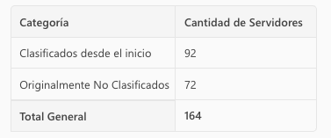

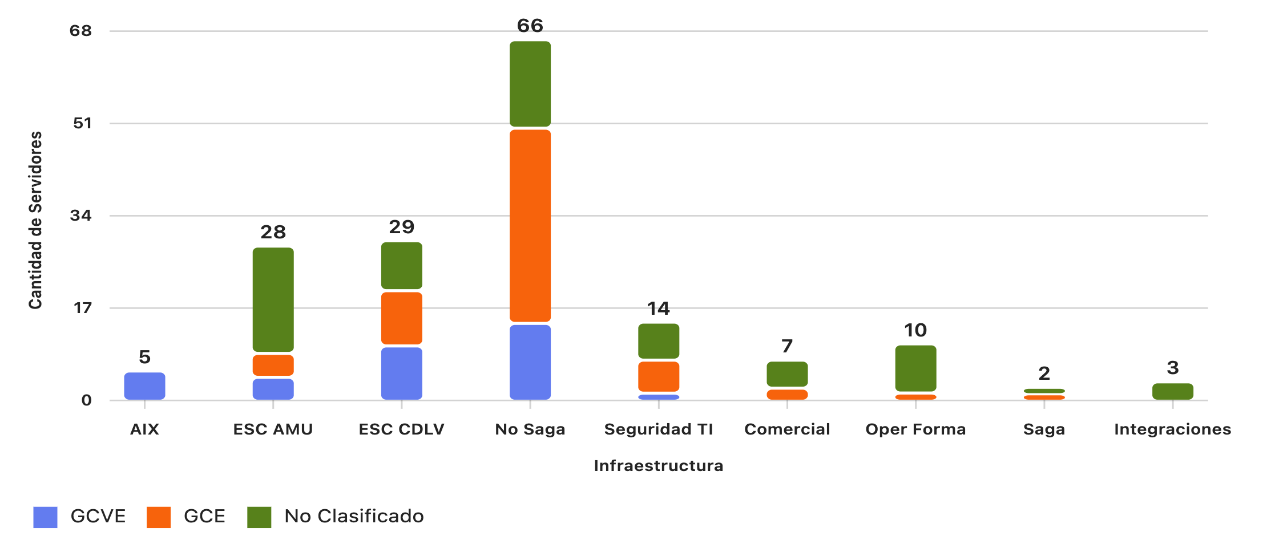

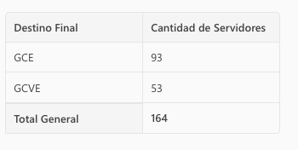

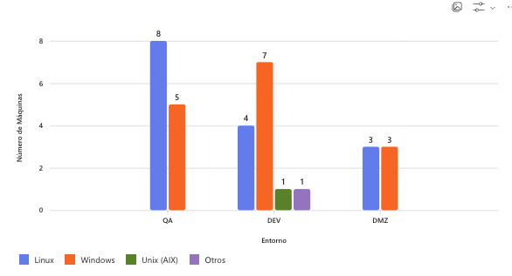

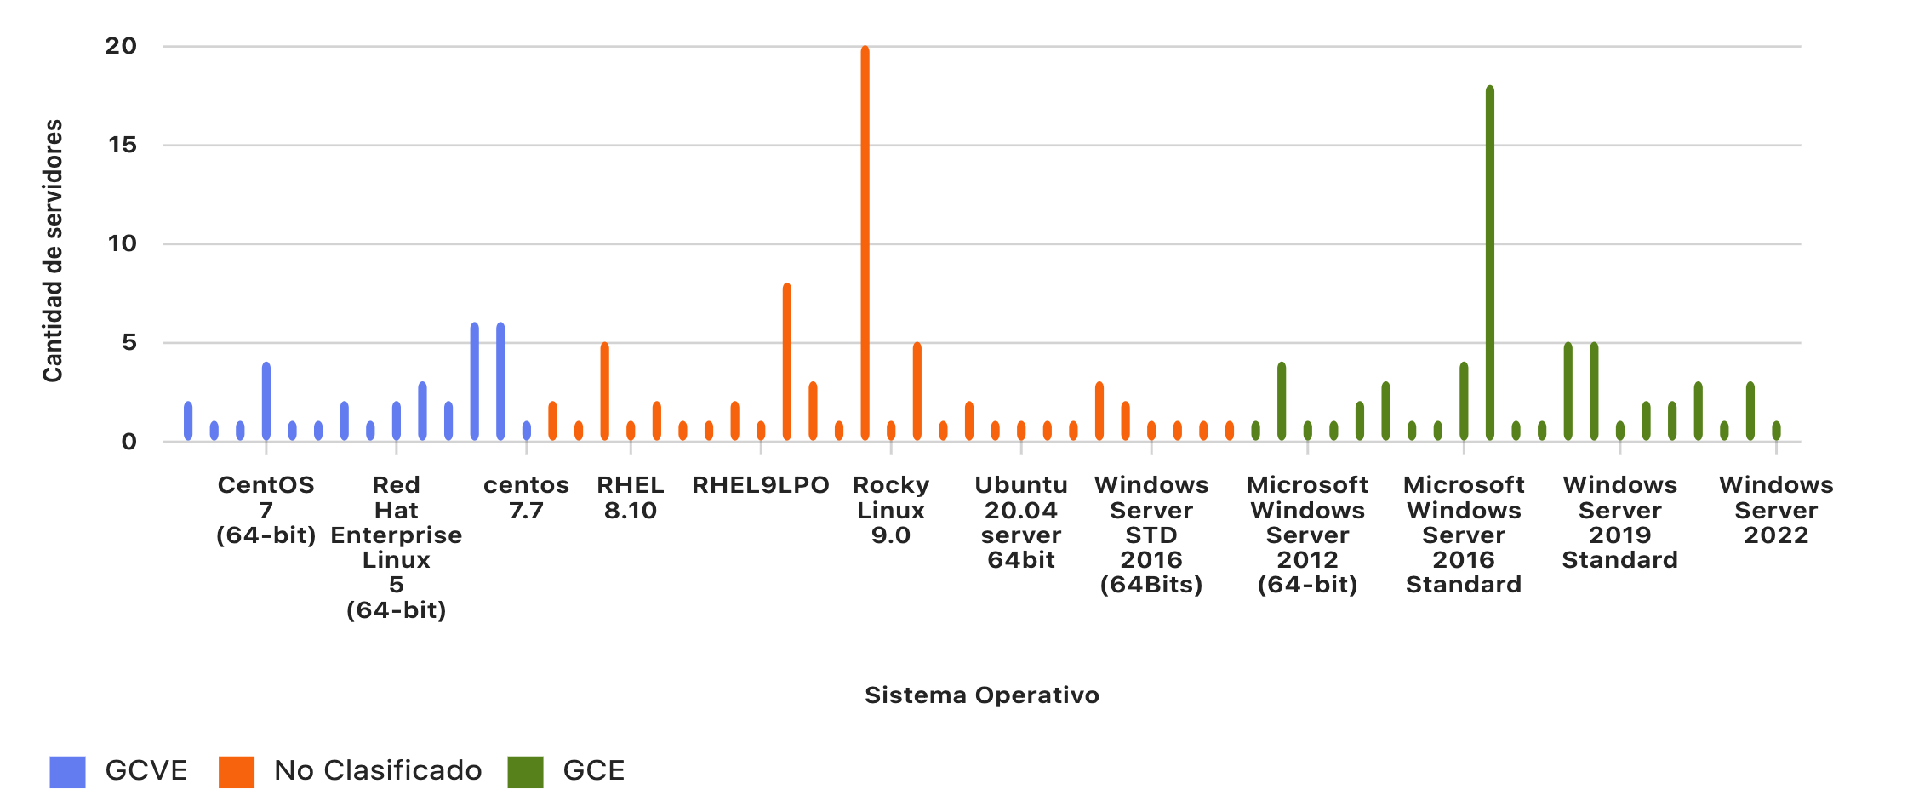

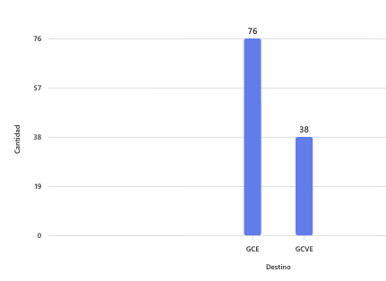
 | En el gráfico, la categoría "No Clasificado" se refiere a aquellos servidores cuyo sistema operativo no coincide con las reglas que definiste para migrar a GCE o GCVE. Es decir: No son Windows Server 2008/2012/2016/2019/2022 ni Windows 10. No son CentOS 7, Red Hat 6 o menor, SUSE Linux Enterprise 11, SCO OpenServer 5, Windows Server 2003 ni AIX.

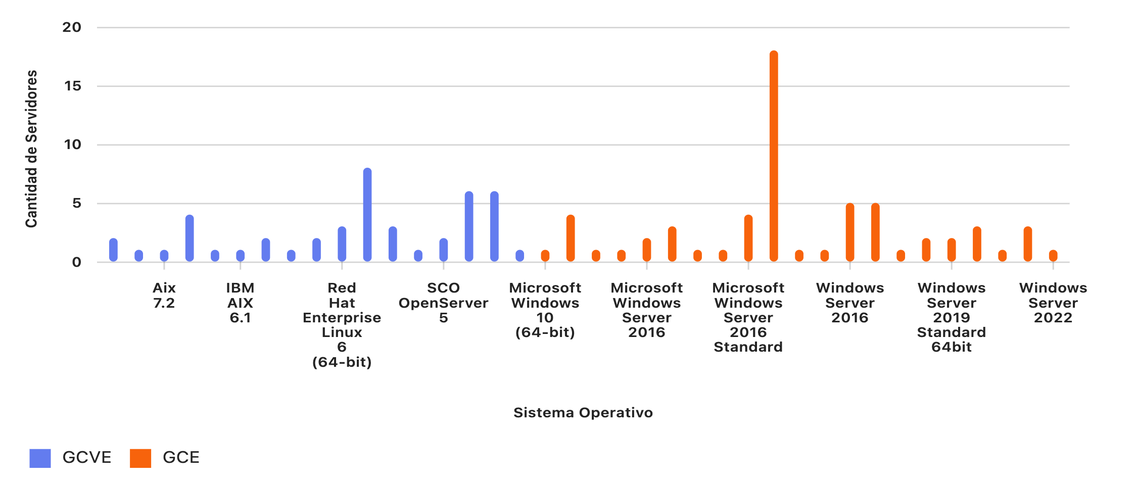

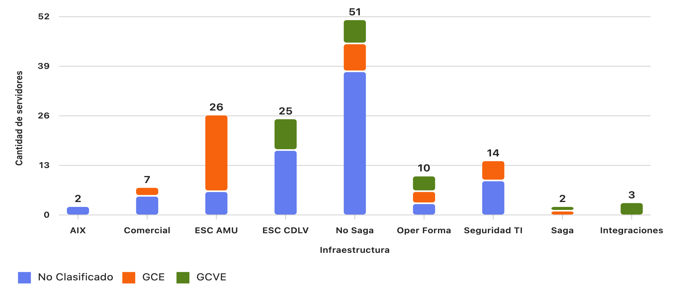

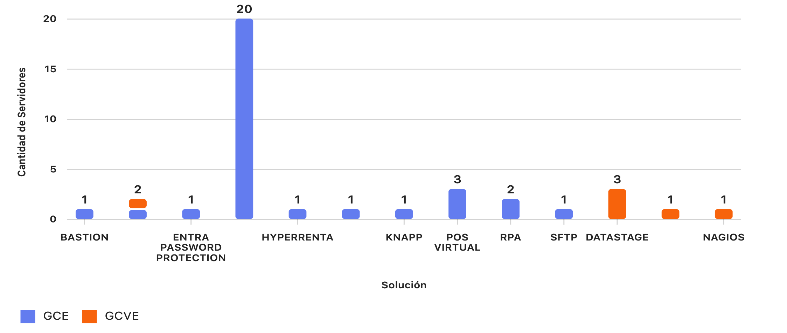

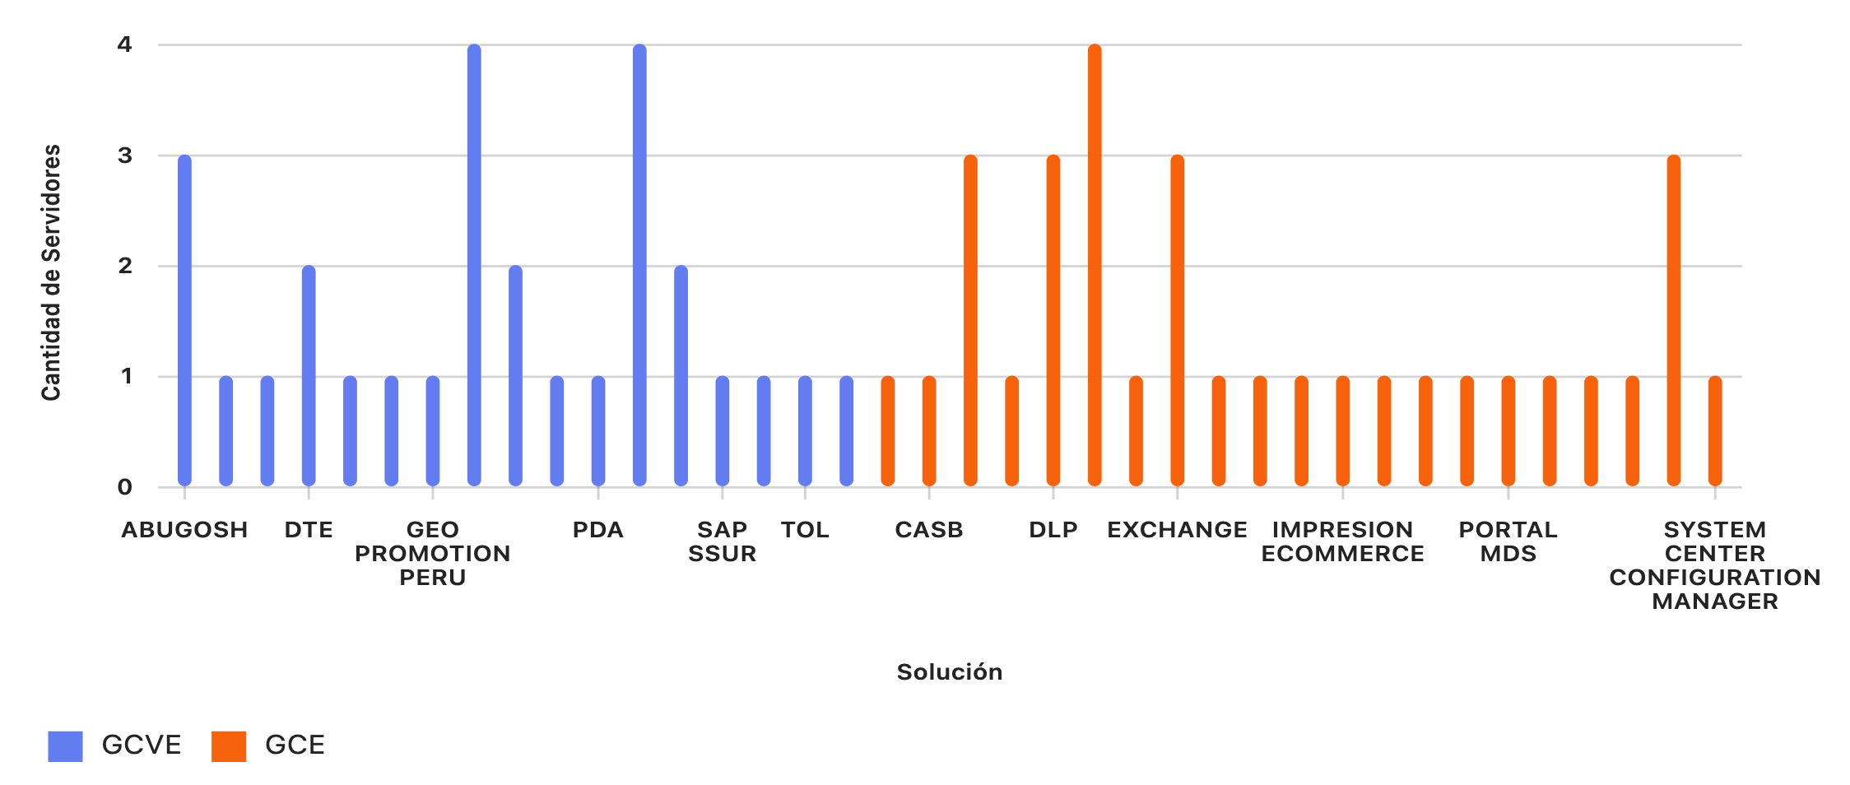

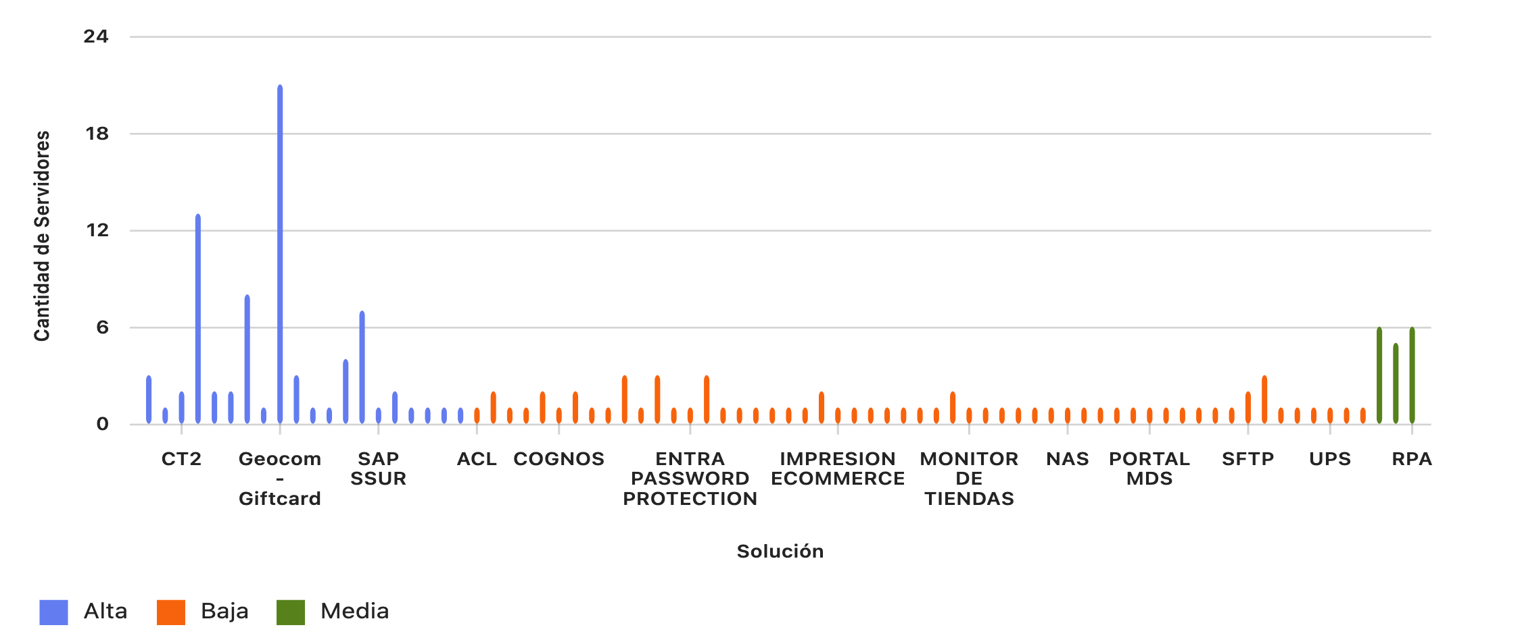

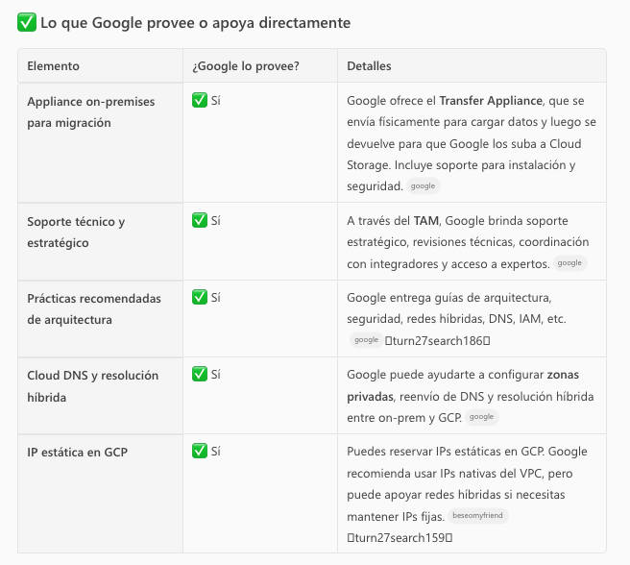
 |  |  |  |  |  |  | Mes 1: Fundaciones y control inicial Acciones clave: Configurar Organización, Carpetas, Proyectos en GCP. Definir VPCs, subnets, firewall rules, IAM roles. Implementar Cloud Monitoring, Logging, Billing Alerts. Migrar soluciones de baja complejidad: Ejemplo: NTP, FTP, SFTP, RPA, SCAMUSICA, POS VIRTUAL.

 |  |  |  |  |  |  | Mes 2: Migración de soluciones de baja complejidad Acciones clave: Migrar servidores que van a GCE con OS modernos (Windows Server 2016+). Usar Migrate for Compute Engine o Velostrata si aplica. Soluciones sugeridas: GEOPRICER, POWERBI, UPS, DHCP, ACL, CLEARQUEST.

 |  |  |  |  |  |  | Mes 3: Migración de soluciones medias Acciones clave: Migrar soluciones con 5–9 servidores. Implementar Cloud SQL, Filestore, Cloud Storage si hay dependencias. Soluciones sugeridas: SHAREPOINT, CONTROL ACCESO, MONITOREO, VENTA PERDIDA.

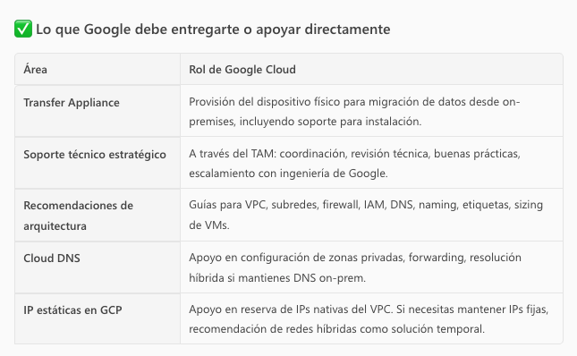
 |  |  |  |  |  |  | Mes 4: Migración de soluciones con GCVE Acciones clave: Activar Google Cloud VMware Engine. Migrar servidores con OS legacy o dependencias complejas. Soluciones sugeridas: GEOPROMOTION, CYBERARK, EXCHANGE, KRONOS, AIX.

 |  |  |  |  |  |  | Mes 5 : Integraciones y datos Acciones clave: Migrar soluciones de integración como DATASTAGE, COGNOS, CONTROL M. Configurar Pub/Sub, Dataflow, BigQuery si aplica. Soluciones sugeridas: CGO ECOMMERCE, SQL SERVER, DLP, CASB.

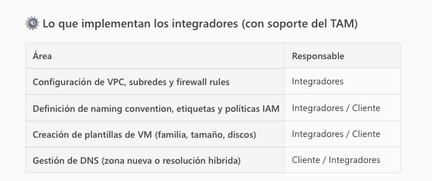 |  |  |  |  |  |  | Mes 6: Optimización y cierre Acciones clave: Validar rendimiento, seguridad, costos. Aplicar autoscaling, reservas, sizing. Documentar y cerrar el proyecto de migración. Soluciones sugeridas: Revisión de LABORATORIO UNIDATA, PORTAL MDS, ENTRA, GRAFANA.

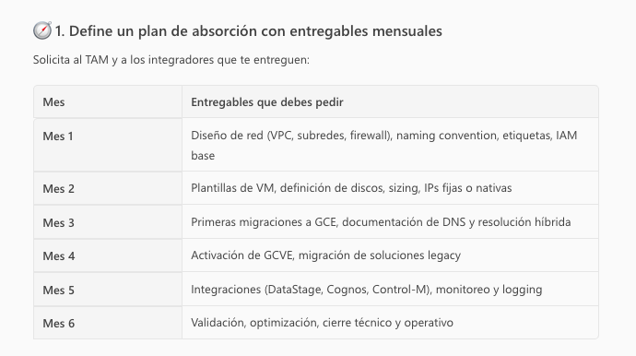

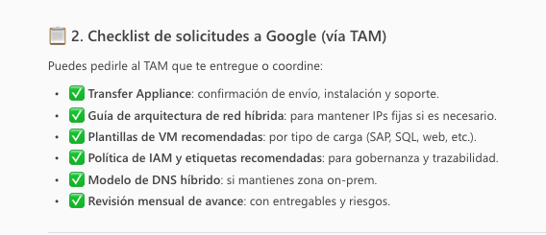

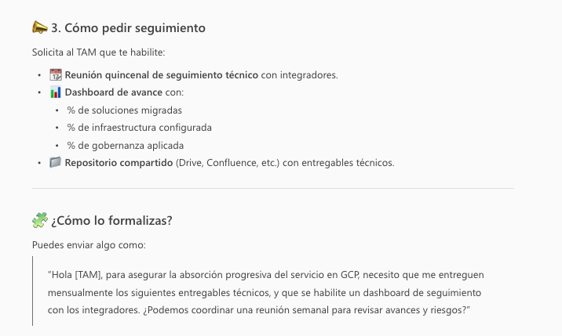

 |  |  | Mes 1 – Fundaciones y control inicial

 |  |  | Activar organización, proyectos, VPC base, IAM.
 |  |  | Migrar soluciones simples (FTP, SFTP, NTP, RPA, SCAMUSICA).

 |  |  | Mes 2 – Soluciones de baja complejidad

 |  |  | Migrar soluciones con OS modernos (UPS, DHCP, GEOPRICER, POWERBI).

 |  |  | Mes 3 – Soluciones medias

 |  |  | Migrar soluciones con 5–9 servidores (SHAREPOINT, CONTROL ACCESO, MONITOREO).

 |  |  | Mes 4 – Soluciones con GCVE

 |  |  | Activar GCVE.
 |  |  | Migrar soluciones legacy (GEOPROMOTION, CYBERARK, EXCHANGE, KRONOS).

 |  |  | Mes 5 – Integraciones y datos

 |  |  | Migrar DATASTAGE, COGNOS, CONTROL M.
 |  |  | Configurar Pub/Sub, Dataflow, BigQuery.

 |  |  | Mes 6 – Optimización y cierre

 |  |  | Validar rendimiento, seguridad, costos.
 |  |  | Documentar y cerrar proyecto.

TAM
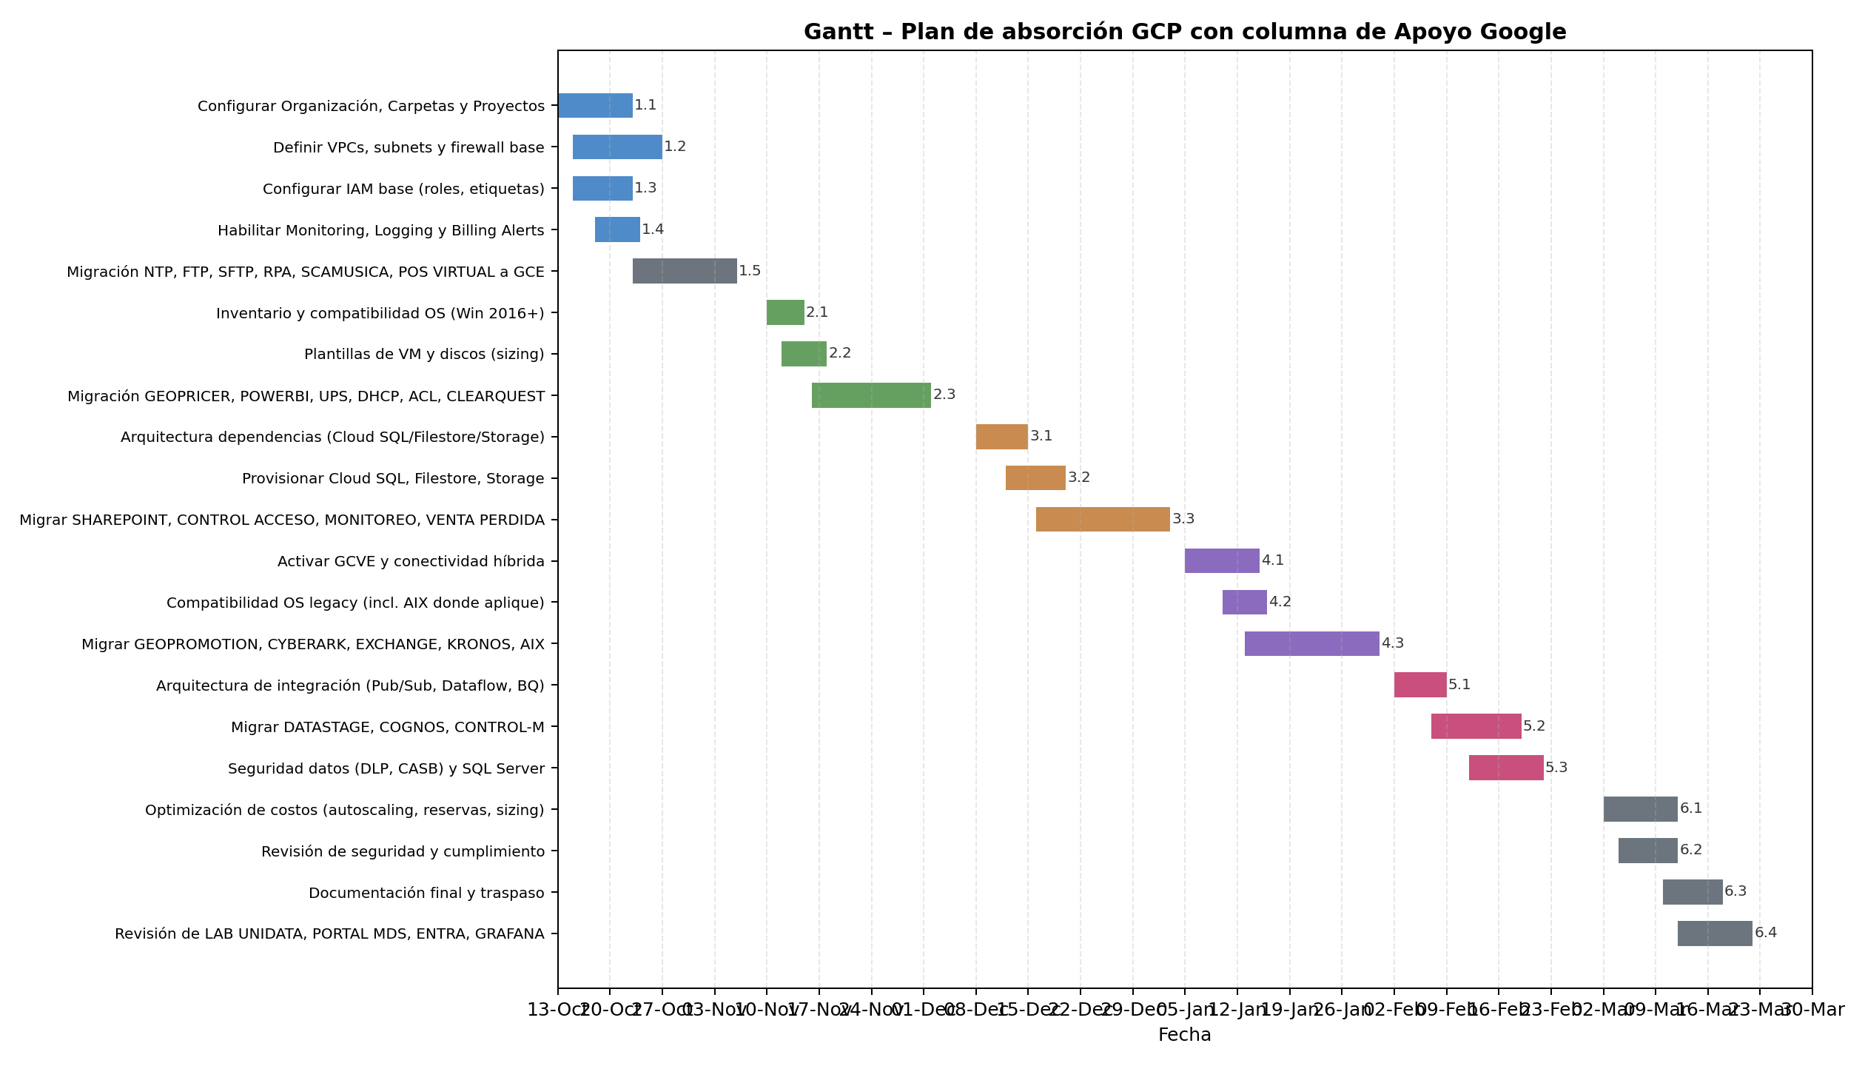
Mes 1 – Fundaciones y control inicial

Solicitudes clave:

Diseño de red: VPC, subnets, firewall rules, IP ranges.
IAM base: Roles, políticas, etiquetas recomendadas.
Monitoreo y alertas: Activación de Cloud Monitoring, Logging, Billing Alerts.
Guía de arquitectura híbrida: Para DNS y conectividad on-prem.
Checklist de migración inicial: FTP, SFTP, NTP, RPA, SCAMUSICA, POS Virtual.

✅ Mes 2 – Migración de baja complejidad

Solicitudes clave:

Plantillas de VM: Para OS modernos (Windows Server 2016+).
Herramientas de migración: Migrate for Compute Engine (Velostrata).
Sizing recomendado: CPU, RAM, discos para cargas como GEOPRICER, POWERBI.
Validación de networking: IPs fijas, DNS híbrido.

✅ Mes 3 – Migración de soluciones medias

Solicitudes clave:

Configuración de servicios gestionados: Cloud SQL, Filestore, Cloud Storage.
Guía de dependencias: Cómo mapear servicios on-prem a GCP.
Pruebas de rendimiento: Para SHAREPOINT, CONTROL ACCESO, MONITOREO.

✅ Mes 4 – Migración con GCVE

Solicitudes clave:

Activación de GCVE: Cluster sizing, conectividad híbrida.
Compatibilidad OS legacy: AIX, versiones antiguas de Windows/Linux.
Plan de migración VMware: GEOPROMOTION, CYBERARK, EXCHANGE, KRONOS.

✅ Mes 5 – Integraciones y datos

Solicitudes clave:

Arquitectura de integración: Pub/Sub, Dataflow, BigQuery.
Guía para ETL: Migración de DataStage, Cognos, Control-M.
Recomendaciones de seguridad: DLP, CASB, SQL Server.

✅ Mes 6 – Optimización y cierre

Solicitudes clave:

Revisión de costos: Autoscaling, reservas, sizing.
Checklist de seguridad: IAM, auditoría, logging.
Documentación final: Laboratorio UNIDATA, PORTAL MDS, ENTRA, GRAFANA.

📊 Para seguimiento en Gantt con apoyo de Google:

Pide al TAM: | Google (TAM, SA, Support, PSO) | Google: guía, soporte, activación de servicios críticos, mejores prácticas.
Dashboard de avance con % completado por mes. |  | PwC: ejecución técnica, migración, pruebas, documentación.
Reuniones quincenales para riesgos y bloqueos. | Diseño y mejores prácticas: | Cliente: gobernanza, aprobaciones, validación, control de costos.
Repositorio compartido (Drive, Confluence) con entregables. | Guías de arquitectura (red híbrida, IAM, etiquetas, DNS).
KPIs claros: Migraciones completadas, servicios activados, optimización aplicada. | Plantillas de VM y sizing recomendado.
 | Activación de servicios:
 | GCVE (Google Cloud VMware Engine) → PSO lidera activación.
 | Servicios gestionados (Cloud SQL, Filestore, BigQuery) → revisión técnica.
 | Herramientas y soporte:
 | Migrate for Compute Engine (Velostrata).
 | Transfer Appliance (si aplica).
 | Gobernanza y seguridad:
 | Políticas IAM, DLP, CASB.
 | Validación de cumplimiento y auditoría.
 | Seguimiento y control:
 | Dashboard de avance.
 | Reuniones quincenales.
 | Revisión de KPIs y riesgos.

 | ✅ PwC (Partner de implementación)

 | Ejecución técnica:
 | Migración de servidores (baja, media, alta complejidad).
 | Configuración de VPC, firewall, IAM roles.
 | Aprovisionamiento de Cloud SQL, Filestore, Storage.
 | Integraciones y datos:
 | Migración de DataStage, Cognos, Control-M.
 | Configuración de pipelines (Pub/Sub, Dataflow).
 | Pruebas y validación:
 | Performance, rollback plan, documentación.
 | Optimización:
 | Ajuste de sizing, autoscaling, reservas.
 | Documentación final:
 | Runbooks, actas de cierre.

 | ✅ Cliente (Tú y tu equipo)

 | Gobernanza y control:
 | Definir estructura de organización, carpetas, proyectos.
 | Políticas internas de IAM y etiquetas.
 | Inventario y compatibilidad:
 | Validar OS, dependencias, aplicaciones.
 | Aprobaciones y coordinación:
 | Ventanas de cambio, validación de pruebas.
 | Monitoreo y costos:
 | Activar Billing Alerts, revisar optimización.
 | Cierre y adopción:
 | Validar documentación, entrenar equipos internos.

